测试区域路径定义
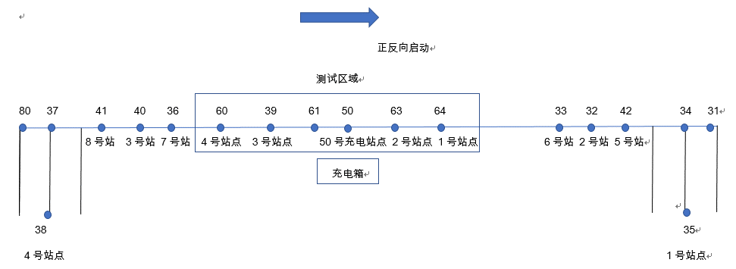
 |  |  | 路径定义
序号 |  | 输入框

1 | 路径编号： | PATH1 |  | 路径长度： | 0
 | 路径描述： | 63地标(2号站点/接货待命点)到64地标(1号站点/接货点)

 | 有序节点： | 地标：63_站点：2_是否启动：true_坐标：0,0 地标：64_站点：1_是否启动：true_坐标：1,0

 | 前向路径： |  |  | 后向路径：

2 | 路径编号： | PATH2 |  | 路径长度： | 0
 | 路径描述： | 64地标(1号站点/接货点)到39地标(3号站点/卸货待命点)

 | 有序节点： | 地标：64_站点：1_是否启动：true_坐标：0,0 地标：39_站点：3_是否启动：true_坐标：2,0

 | 前向路径： |  |  | 后向路径：

3 | 路径编号： | PATH3 |  | 路径长度： | 0
 | 路径描述： | 39地标(3号站点/卸货待命点)到60地标(4号站点/卸货点)

 | 有序节点： | 地标：39_站点：3_是否启动：true_坐标：0,0 地标：60_站点：4_是否启动：true_坐标：2,0

 | 前向路径： |  |  | 后向路径：

4 | 路径编号： | PATH4 |  | 路径长度： | 0
 | 路径描述： | 60地标(4号站点/卸货点)到63地标(2号站点/接货待命点)

 | 有序节点： | 地标：60_站点：4_是否启动：true_坐标：0,0 地标：63_站点：2_是否启动：true_坐标：1,0

 | 前向路径： |  |  | 后向路径：

5 | 路径编号： | PATH5 |  | 路径长度： | 0
 | 路径描述： | 63地标(2号站点/接货待命点)到50地标(50号站点/充电点)

 | 有序节点： | 地标：63_站点：2_是否启动：true_坐标：0,0 地标：50_站点：50_是否启动：true_坐标：2,0

 | 前向路径： |  |  | 后向路径：

6 | 路径编号： | PATH6 |  | 路径长度： | 0
 | 路径描述： | 39地标(3号站点/接货待命点)到50地标(50号站点/充电点)

 | 有序节点： | 地标：39_站点：3_是否启动：true_坐标：0,0 地标：50_站点：50_是否启动：true_坐标：1,0

 | 前向路径： |  |  | 后向路径：

7 | 路径编号： | PATH7 |  | 路径长度： | 0
 | 路径描述： | 39地标(3号站点/接货待命点)到50地标(50号站点/充电点)

 | 有序节点： | 地标：39_站点：3_是否启动：true_坐标：0,0 地标：50_站点：50_是否启动：true_坐标：1,0

 | 前向路径： |  |  | 后向路径：

